第二次删元素之后的fit
SUMMARY OUTPUT
 |  |  | 加入三次方项拟合之后删去某些项，R方基本不变说明系数为0 |  |  |  |  |  |  | t值表
回归统计 |  |  | R方已经达到0.6以上了，对于真实数据来说已经不错了
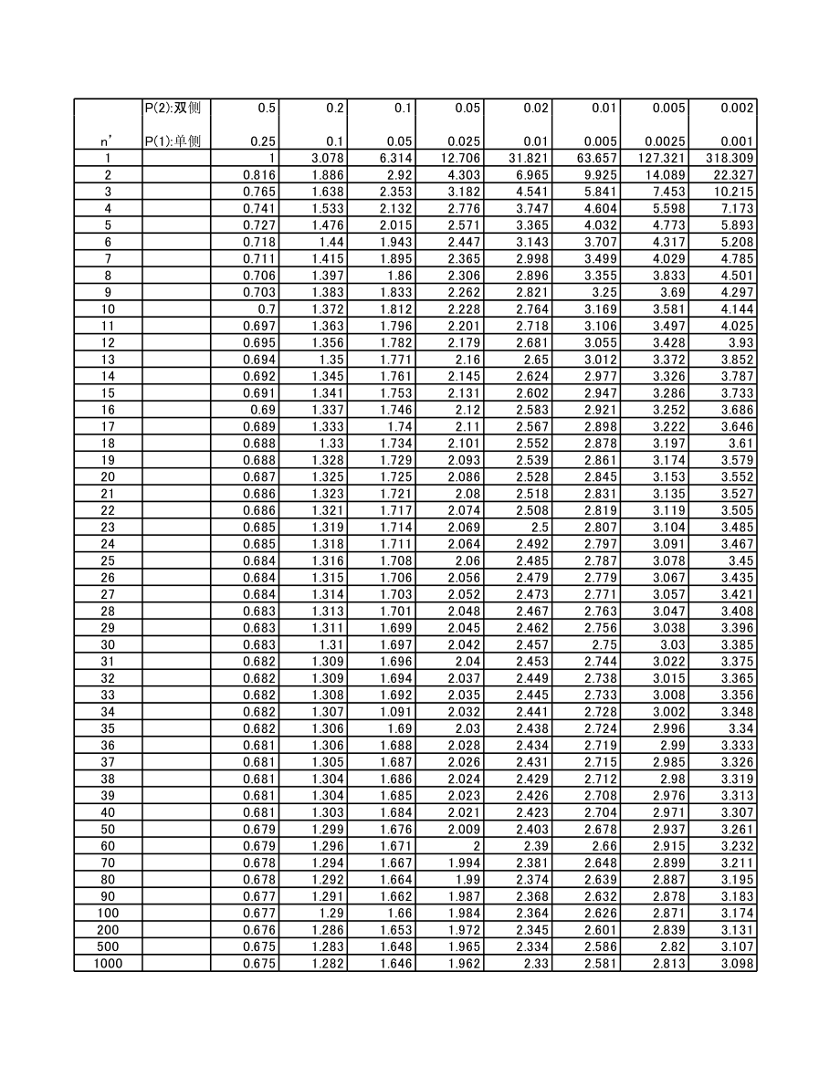
Multiple R | 0.7827961306
R Square | 0.61276978209
Adjusted R Square | 0.59824864891
标准误差 | 0.61470941611
观测值 | 250

方差分析
 | df | SS | MS | F | Significance F | Signicifance 非常小，很好
回归分析 | 9 | 143.50897846 | 15.945442051 | 42.198482366 | 1.1468251705E-44
残差 | 240 | 90.688239902 | 0.37786766626
总计 | 249 | 234.19721836
 |  |  |  |  |  |  | 95%的置信区间
 | Coefficients | 标准误差 | t Stat | P-value | Lower 95% | Upper 95% | 下限 95.0% | 上限 95.0% | 对应的项
Intercept | -0.38267771887 | 0.092928633253 | -4.1179742505 | 5.2613996441E-05 | -0.56573761375 | -0.199617824 | -0.56573761375 | -0.199617824
X Variable 1 | -0.036564024096 | 0.0035896694245 | -10.185902871 | 1.7509574655E-20 | -0.043635305406 | -0.029492742786 | -0.043635305406 | -0.029492742786 | y
X Variable 2 | 0.0046761117856 | 0.0011717570048 | 3.9906838761 | 8.7564390265E-05 | 0.002367870433 | 0.0069843531382 | 0.002367870433 | 0.0069843531382 | Y
X Variable 3 | -4.0741521756E-05 | 7.0404303817E-06 | -5.7867942082 | 2.2301257162E-08 | -5.4610448915E-05 | -2.6872594597E-05 | -5.4610448915E-05 | -2.6872594597E-05 | X*X
X Variable 4 | -5.7467783597E-05 | 8.1489865532E-06 | -7.0521387195 | 1.8682934644E-11 | -7.3520452936E-05 | -4.1415114257E-05 | -7.3520452936E-05 | -4.1415114257E-05 | X*Y
X Variable 5 | 0.0025950829871 | 0.0012003741019 | 2.1618951817 | 0.031615128722 | 0.00023046888255 | 0.0049596970917 | 0.00023046888255 | 0.0049596970917 | x*x
X Variable 6 | 0.0012168677909 | 0.00034187652089 | 3.5593780696 | 0.00044800643369 | 0.00054340604096 | 0.0018903295409 | 0.00054340604096 | 0.0018903295409 | y*y
X Variable 7 | 2.2875192016E-07 | 8.7689892842E-08 | 2.6086463645 | 0.0096607083607 | 5.6011807635E-08 | 4.0149203269E-07 | 5.6011807635E-08 | 4.0149203269E-07 | X*Y*Y
X Variable 8 | -3.1040674197E-07 | 9.3457319492E-08 | -3.3213743306 | 0.0010354126277 | -4.9450809462E-07 | -1.2630538932E-07 | -4.9450809462E-07 | -1.2630538932E-07 | Y*Y*Y
X Variable 9 | 0.00096902829907 | 8.471374242E-05 | 11.43885598 | 1.8041878163E-24 | 0.00080215089822 | 0.0011359056999 | 0.00080215089822 | 0.0011359056999 | x*x*y

 | 系数 |  |  | P都很小，非常好
 |  |  |  | t stat都很大，非常好

